CRPL-004
CRIMIE |  |  |  |  | 縫製仕様書 |  |  |  |  |  |  |  |  |  |  |  |  |  |  |  |  |  |  |  |  |  |  |  |  |  | REALIZEWORKS.INC
サンプル納期 |  |  |  |  | 量産納期 |  |  |  |  |  |  |  |  |  |  |  |  |  |  |  |  |  | 区分 | 品番 | 資材名 | 規格 | 混率 | 手配先 | 使用箇所 | 用尺・個数 | 色展開
工場名 |  | CZ |  |  | 品番 |  | CR1-02F5-PL02 |  |  |  | シーズン |  | 2026AW |  |  |  |  |  |  |  |  |  |  |  |  |  |  |  |  |  | BLACK
パターンNo. |  | CR1-02F5-PL02 |  |  | 品名 |  | 脇スエードレザートラックパンツ |  |  |  | パタンナー名 |  | WITZ |  |  |  |  |  |  |  |  | 1 | 表地 |  | シープグラス | 0.6-0.7 | SHEEP LEATHER | BG
 |  |  |  |  |  |  |  |  |  |  |  |  |  |  |  |  |  |  |  |  |  |  |  |  |  |  |  |  |  |  | BLACK
規格寸法(cm) ※( )内は型紙寸法 |  |  |  |  |  |  |  |  |  |  |  | 附属寸法 |  |  |  |  |  |  |  |  |  | 2 | 別布 |  | ゴートスエード |  | GOAT | BG | 脇切替え
サイズ |  |  | 1st. | 本生産 |  |  |  |  |  |  |  | サイズ |  |  | サンプル・本生産 |  |  |  |  |  |  |  |  |  |  |  |  |  |  |  | BLACK
 |  |  |  |  | S | M | L | XL | XXL | ピッチ |  |  |  |  |  | S | M | L | XL | XXL | ピッチ | 3 | 袋地 |  | ポリエステルタフタ |  | P100% | BG | ポケット袋布
1 | ウェスト上り |  |  |  | 72 | 77 | 82 | 87 | 92 | 5 |  | 1 | ヒモ丈 |  |  | 140 | 140 | 140 | 150 | 150 | 0/5 |  |  |  |  |  |  |  |  |  | BLACK
2 | ウェスト実寸 |  |  |  | 88 | 93 | 98 | 103 | 108 | 5 |  | 2 | 平ゴム丈 |  |  | 74 | 79 | 84 | 89 | 94 | 5 | 4
3 | ヒップ位置 |  |  |  | 18 | 19 | 20 | 21 | 22 | 1 |  | 3 | 前Pファスナー |  |  | 16 | 16 | 16 | 16 | 16 | 0
4 | ヒップ |  |  |  | 101.4 | 105.6 | 109.8 | 114 | 118.2 | 4.2 |  | 4 | 後Pファスナー |  |  | 15 | 15 | 15 | 15 | 15 | 0 | 5
5 | 渡り幅 |  |  |  | 33 | 34 | 35 | 36 | 37 | 1 |  | 5
6 | 膝丈 |  |  |  | 30 | 30.5 | 31 | 31.5 | 31.5 | 0.5 |  | 6 |  |  |  |  |  |  |  |  |  | 6
7 | 膝幅 |  |  |  | 23.5 | 24.5 | 25.5 | 26.5 | 27.5 | 1 |  | 7
8 | 裾幅 |  |  |  | 22 | 22.5 | 23 | 23.5 | 24 | 0.5 |  | 8 |  |  |  |  |  |  |  |  |  | 1 | ファスナー | YKK 5MA ZA C5 | No.5M/止め CR引手SILVER | 16cm |  | BG | 前ポケット | 2pcs. | 580
9 | 前股上 |  |  |  | 27.5 | 28.5 | 29.5 | 30.5 | 31.5 | 1 |  | 9 |  |  |  |  |  |  |  |  |  |  |  |  |  |  |  |  |  |  | BLACK
10 | 前股ぐり |  |  |  | 29.2 | 30.3 | 31.4 | 32.5 | 33.6 | 1 |  | 特記事項 |  | ※CR1-O2B5-PL02をベースに作成(サイズはCRPL-011) ※縮率は工場仕上げ |  |  |  |  |  |  |  | 2 | ファスナー | YKK 5MA DABL C5 | No.5M/止め | 15cm |  | BG | 右後ポケット | 1pc. | 580 | 左後ポケットのファスナースライダーはDABLです。ご注意ください。
11 | 後股ぐり |  |  |  | 41.7 | 42.8 | 43.9 | 45 | 46.1 | 1.1 |  |  |  |  |  |  |  |  |  |  |  |  |  |  |  |  |  |  |  |  | BLACK
12 | 内股下 |  |  |  | 76 | 77 | 79 | 79 | 79 | 1/2/0〜 |  |  |  |  |  |  |  |  |  |  |  | 3 | D釻 | CRオリジナル |  | 内径10mm |  | RW | タブ | 1pc.
13 | ベルト幅 |  |  |  | 4 | 4 | 4 | 4 | 4 | 0 |  | 修正変更等 |  | 26.03.16/サイズ修正＆全サイズグレーディング |  |  |  |  |  |  |  |  |  |  |  |  |  |  |  |  | SILVER
14 | 脇総丈 |  |  |  | 105 | 107 | 110 | 111 | 112 | 変則 |  |  |  |  |  |  |  |  |  |  |  | 4 | 平ヒモ |  | チップ加工 SILVER |  |  | BG | ベルト | 1pc.
15 |  |  |  |  |  |  |  |  |  |  |  |  |  |  |  |  |  |  |  |  |  |  |  |  |  |  |  |  |  |  | BLACK
16 |  |  |  |  |  |  |  |  |  |  |  |  |  |  |  |  |  |  |  |  |  | 5 | 平ゴム |  |  | 35mm幅 |  | BG | ベルト | 1pc.
17 |  |  |  |  |  |  |  |  |  |  |  |  |  |  |  |  |  |  |  |  |  |  |  |  |  |  |  |  |  |  | BLACK
18 |  |  |  |  |  |  |  |  |  |  |  |  |  |  |  |  |  |  |  |  |  | 6 | 芯 |  |  |  |  | BG | 型紙に指示あり
19 |  |  |  |  |  |  |  |  |  |  |  |  |  |  |  |  |  |  |  |  |  |  |  |  |  |  |  |  |  |  | BLACK
20 |  |  |  |  |  |  |  |  |  |  |  |  |  |  |  |  |  |  |  |  |  | 7 | レザーワッペン | CRオリジナル | レザーワッペンA 厚手 | 新カシメ 上4mm 下5mm |  | CZ | 右後ろポケット上 | 1set
【デザイン画】 |  |  |  |  |  |  |  |  |  |  |  |  |  |  |  |  |  |  |  |  |  |  |  |  |  |  |  |  |  |  | BLACK
 |  |  |  |  |  |  |  |  |  |  |  |  |  |  |  |  |  |  |  |  |  | 8 | パッキン | C4182S | MORITO パッキン 9x2 | 9mm |  | RW | レザーワッペン裏側 | 2pcs.
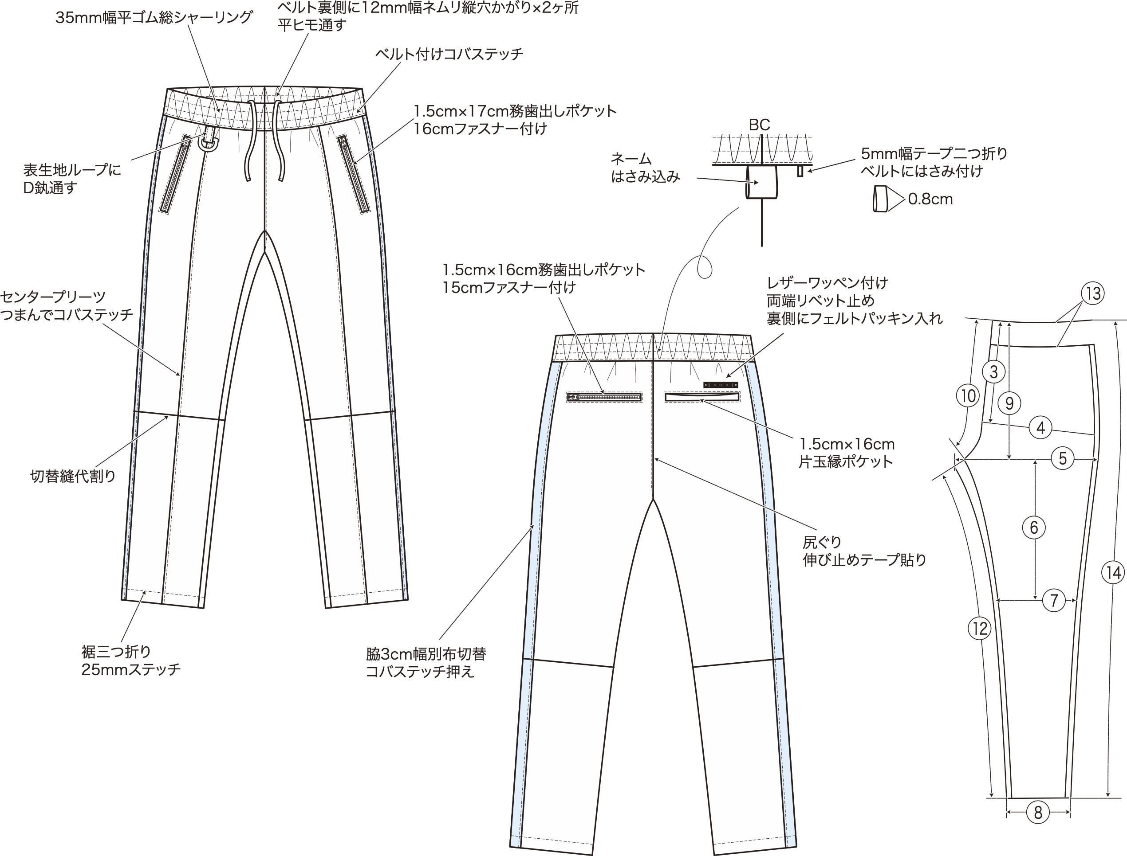
 |  |  |  |  |  |  |  |  |  |  |  |  |  |  |  |  |  |  |  |  |  |  |  |  |  |  |  |  |  |  | BLACK
 |  |  |  |  |  |  |  |  |  |  |  |  |  |  |  |  |  |  |  |  |  | 9

 |  |  |  |  |  |  |  |  |  |  |  |  |  |  |  |  |  |  |  |  |  | 10

 |  |  |  |  |  |  |  |  |  |  |  |  |  |  |  |  |  |  |  |  |  | 11

 |  |  |  |  |  |  |  |  |  |  |  |  |  |  |  |  |  |  |  |  |  | 12

 |  |  |  |  |  |  |  |  |  |  |  |  |  |  |  |  |  |  |  |  |  | 13

 |  |  |  |  |  |  |  |  |  |  |  |  |  |  |  |  |  |  |  |  |  | 14

 |  |  |  |  |  |  |  |  |  |  |  |  |  |  |  |  |  |  |  |  |  | 15

 |  |  |  |  |  |  |  |  |  |  |  |  |  |  |  |  |  |  |  |  |  | 16

 |  |  |  |  |  |  |  |  |  |  |  |  |  |  |  |  |  |  |  |  |  | 17

 |  |  |  |  |  |  |  |  |  |  |  |  |  |  |  |  |  |  |  |  |  |  | ネーム類明細 |  |  |  |  |  |  | S
 |  |  |  |  |  |  |  |  |  |  |  |  |  |  |  |  |  |  |  |  |  |  | 品名 | 品番 | 数量 | 付け位置
 |  |  |  |  |  |  |  |  |  |  |  |  |  |  |  |  |  |  |  |  |  |  | ネーム | CR22D | 1 | 後ベルト中心裏にはさみこみ |  |  |  | M
 |  |  |  |  |  |  |  |  |  |  |  |  |  |  |  |  |  |  |  |  |  |  | ピスネーム
 |  |  |  |  |  |  |  |  |  |  |  |  |  |  |  |  |  |  |  |  |  |  | サイズネーム |  |  | 左脇裏側はさみこみ |  |  |  | L
 |  |  |  |  |  |  |  |  |  |  |  |  |  |  |  |  |  |  |  |  |  |  | 品質表示 |  | 1 | 左脇裏側はさみこみ
 |  |  |  |  |  |  |  |  |  |  |  |  |  |  |  |  |  |  |  |  |  |  | 下げ札 |  | 1 | 右前ベルトループに一重通し |  |  |  | XL
 |  |  |  |  |  |  |  |  |  |  |  |  |  |  |  |  |  |  |  |  |  |  | 二次加工 |  |  | 裁断・縫製仕様
 |  |  |  |  |  |  |  |  |  |  |  |  |  |  |  |  |  |  |  |  |  |  | 洗い | なし |  | 型入れ | 一方方向・差込 |  |  | XXL

 |  |  |  |  |  |  |  |  |  |  |  |  |  |  |  |  |  |  |  |  |  |  | プリント | なし |  | 柄合わせ | 有・無

 |  |  |  |  |  |  |  |  |  |  |  |  |  |  |  |  |  |  |  |  |  |  | 刺繍 | なし |  | 糸番手 | 60番手 |  |  | カラー計 | 0 | 0 | 0 | 0 | 0

 |  |  |  |  |  |  |  |  |  |  |  |  |  |  |  |  |  |  |  |  |  |  | OPP袋 | なし |  | 運針数 |  |  |  | 合計 | 0

 |  |  |  |  |  |  |  |  |  |  |  |  |  |  |  |  |  |  |  |  |  |  | 織り/編み |  |  | HSコード

仕様詳細
M.S.M.L | 縫製仕様書 | REALIZEWORKS.INC
080-3720-1565

二次加工指示
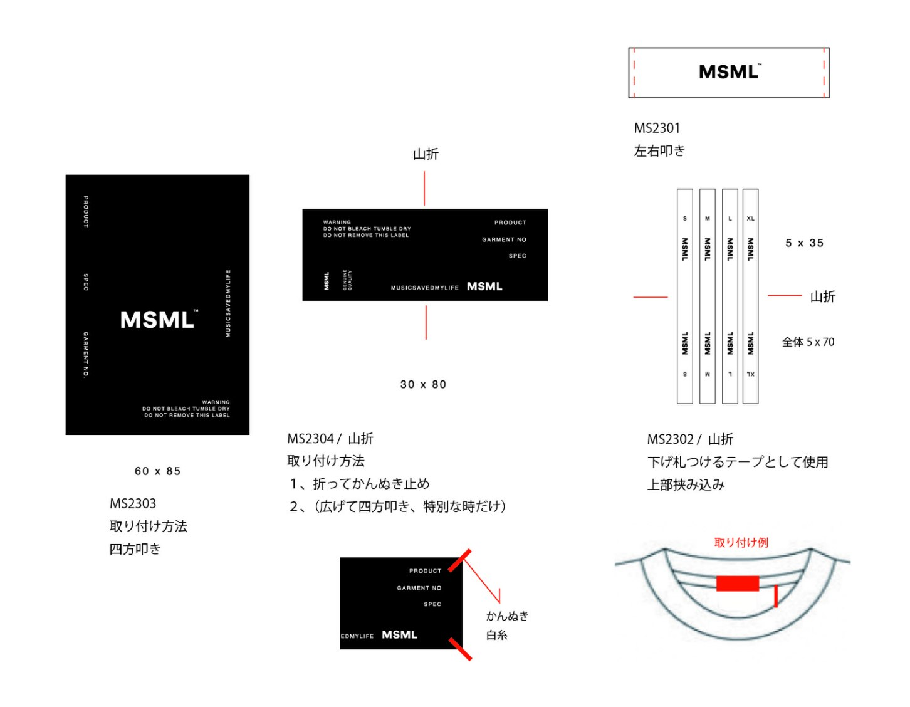
M.S.M.L | NO. | 納期 | サンプル | / | 量産 | / | COLOR
 |  |  |  |  |  |  | BODY | プリント・刺繍

 |  |  |  |  |  |  | プリント・刺繍方法

 |  |  |  |  |  |  | 二次加工

 |  |  |  |  |  |  | メモ

